Galvanovna
 |  |  | Ceník - Galvanovna

 |  |  | Platnost ceníku od 1.1.2023
Základní ceny bez DPH
Zdeněk Ehrlich – vedoucí galvanovny
Tel: 604 341 014
email:galvanovna@elektrobecov.cz
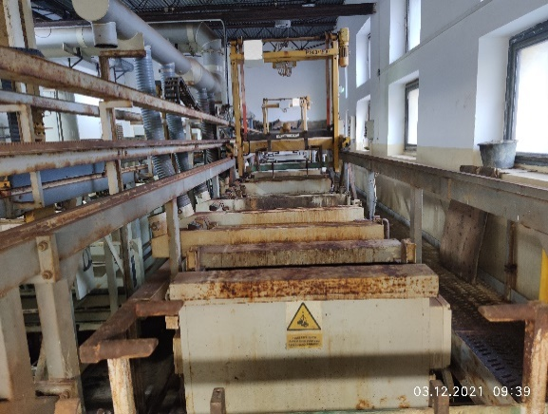
 | Typ povrchové úpravy | Hromadná povrchová úprava | Závěsová povrchová úprava
 | ZnCr modrý | 35 Kč/kg | 9.0 Kč/dm2
 | ZnCr žlutý (bez Cr6+) | 35 Kč/kg | 9.0 Kč/dm2
 | Ni | 52 Kč/kg | 19.0 Kč/dm2
 | Sn | 60 Kč/kg | 23.0 Kč/dm2
 | Uvedené ceny jsou bez DPH a jsou uváděny pro tloušťku pokovení 5 ÷ 12 μm.

Maximální kapacity:
 | Nikl 1 tuna/týden |  | Maximální rozměr pro pokovení na závěsu 1000 x 600 x 200 mm
 | Cín 1 tuna/týden
 | Zinek – buben 3 tuny/týden |  | Maximální kapacita bubnu 50kg
 | Zinek – závěs 150 m2/týden |  | Maximální velikost dílu do bubnu 150mm a 0,2kg

Kalkulačky:

 | Hromadná | Hmotnost [kg] |  | Počet bubnů | 0

 |  | Typ p.ú. |  | Cena celkem | vyberte typ p.ú.

 | Závěsová
 | Kvádr | Rozměr a [mm] |  | Povrch dílu [1ks] | zkontrolujte zadání
 |  | Rozměr b [mm] |  | Cena [1ks] | vyberte typ p.ú.
 |  | Rozměr c [mm]
 |  | Množství [ks]
 |  | Typ p.ú. |  | Cena celkem | zkontrolujte zadání

 | Válec | Výška v [mm] |  | Povrch dílu [1ks] | zkontrolujte zadání
 |  | Průměr d [mm] |  | Cena [1ks] | vyberte typ p.ú.
 |  | Množství [ks]
 |  | Typ p.ú. |  | Cena celkem | zkontrolujte zadání

 | Úhelník | Výška a [mm] |  | Povrch dílu [1ks] | zkontrolujte zadání
 |  | Šířka b [mm] |  | Cena [1ks] | vyberte typ p.ú.
 |  | Tloušťka t [mm]
 |  | Délka l [mm]
 | pozn. Tloušťka materiálu je zanedbávána | Množství [ks]
 |  | Typ p.ú. |  | Cena celkem | zkontrolujte zadání

 | Dutý válec | Výška v [mm] |  | Povrch dílu [1ks] | zkontrolujte zadání
 |  | Průměr vnější d [mm] |  | Cena [1ks] | vyberte typ p.ú.
 |  | Průměr vnitřní d1 [mm]
 |  | Množství [ks]
 |  | Typ p.ú. |  | Cena celkem | zkontrolujte zadání

 | Vlastní tvar | Povrch [mm2] |  | Cena [1ks] | vyberte typ p.ú.

 |  | Množství [ks]
 |  | Typ p.ú. |  | Cena celkem | zkontrolujte zadání

